Инструкция
Меню

Допустим, что надо составить меню на воскресенье, где завтракать будут 5 человек, а обедать 6.
На завтрак будет овсяная каша и кофе с бутером, а на обед куриный суп и греча с грибами.

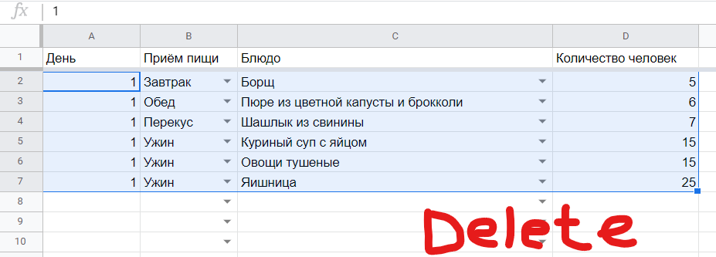
Для составления меню для начала удаляем предыдущее меню. Выделяем заполненные ячейки и нажимаем Delete на клавиатуре

Заполняем ячейки для каждого блюда. В одном дне могут быть несколько приёмов пищи. И в одном приёме пищи могут быть несколько блюд.

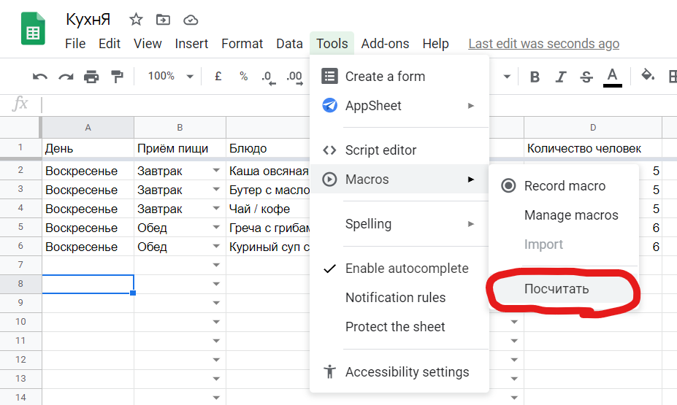
Когда меню составлено, можно запустить скрипт для расчёта: Инструменты / Макрос / Посчитать

Скрипт выполняется не сразу.

Нужно дождаться, когда будет показано сообщение Скрипт завершен

Теперь можно посмотреть результат на вкладках Закуп и Готовка.

Закуп и Готовка
На этих вкладках всё считается само с помощью скрипта, так что самому ничего вписывать не нужно

Далее описание остальных вкладок, если чего-то не хватило, и нужно вписать новый рецепт
Продукты

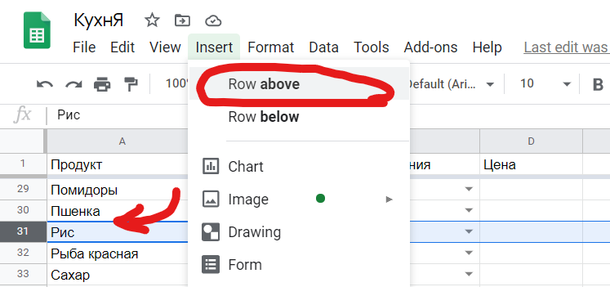
Допустим, нужно добавить продукт Редька.
Чтобы добавить продукт нужно найти место по алфавиту среди имеющихся продуктов.
Видим, что надо вставить Редьку выше Риса. Выделяем строку Рис и вставляем строку сверху.

Строка вставлена. Осталось заполнить поля.
В поле "Грамм на единицу" для записи дробной части нужно использовать точку, а не запятую (10.8, не 10,8).

Теперь Редька доступна во вкладке Рецепты

Продукт | Название продукта
Тип | Выбираем тип продукта из списка. Этот список есть во вкладке Типы и единицы измерения продуктов
Единица измерения | Выбираем единицу измерения из списка. Этот список тоже есть во вкладке Типы и единицы измерения продуктов
Грамм на единицу | Вес продукта на одну единицу измерения
Цена | Указываем цену, если нужно. Потом постараемся сделать, что цены сами обновлялись на основе какой-нибудь базы или сайта

Рецепты

Допустим надо добавить блюдо по данному рецепту.
Плов
Продукты на одну порцию:
Говядина, г | 73
Морковь, г | 73
Лук, г | 41
Рис, г | 73

Находим по алфавиту куда нужно вставить этот рецепт.
Видим, что рецепт нужно вставить выше Пюре из цветной капусты.
Поскольку в рецепте у нас 4 продукта, то нужно добавить 4 строки сверху Пюре.
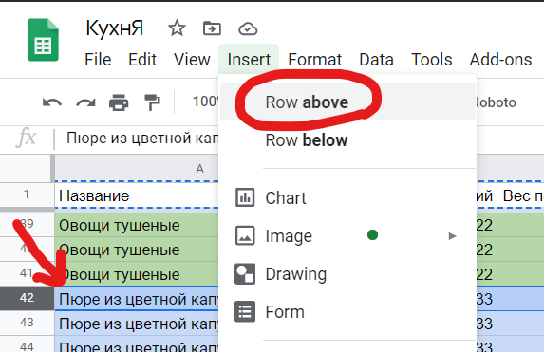

Заполняем. Название блюда вписываем В КАЖДУЮ строку Название.
Вес брутто указываем в граммах на одну порцию. Для записи дробной части нужно использовать точку, а не запятую (10.8, не 10,8).

Всё. Теперь Плов доступен в Меню.
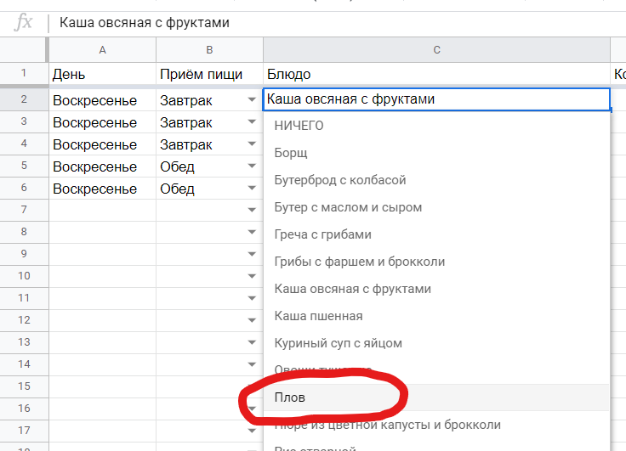

Название | Название блюда. Вписывается для каждого продукта в блюде
Продукт | Выбираем продукт из списка
Единица измерения | Единица измерения продукта. Заполняется автоматически.
Вес брутто | Количество продукта для приготовления блюда по данному рецепту.
Холодная обработка
Тип обработки

